Karten
Landesbetrieb Forst Brandenburg | 2026
Forstbetrieb Chorin
Amt Chorin 11
16230 Chorin
Vergabenummer: LFB 2026 035500 - 19

Karten – Herstellung Lichtraumprofil an Forstwegen

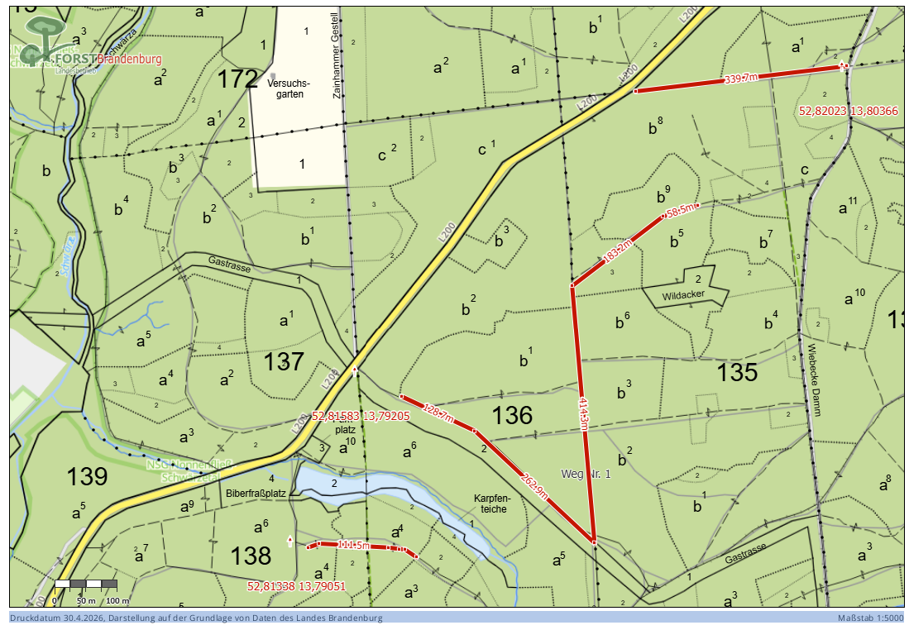
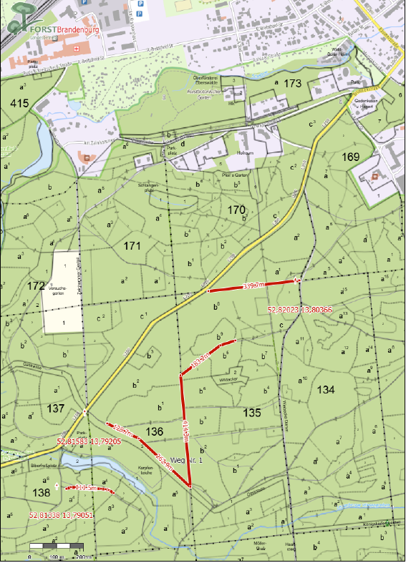

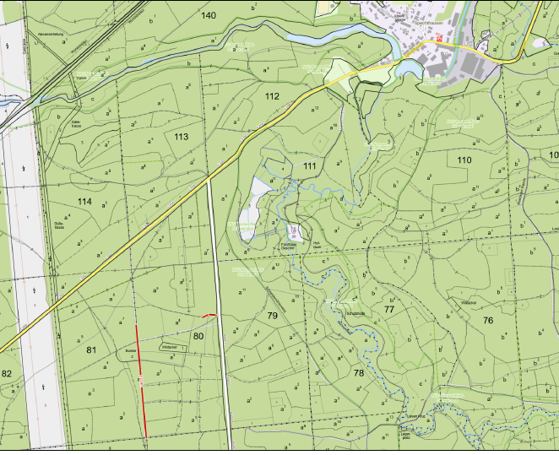
 |  | Abt. 80

